Sheet1
别烦我盒子采购清单（电容电阻LED在bom表）（更新日期：2024-04-02）
名称 | 型号 | 数量 | 参考价格 | 参考店铺 | 参考图片
主控 | stm32f103c8t6 | 1 | 4.9 | 优信电子 | 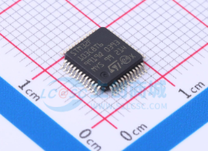
晶振 | YSX530GA 8MHz | 1 | 0.69 | 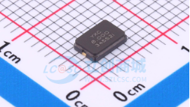 优信电子
晶振 | 32.768KHz/3215 | 1 | 0.48 | 吉友电子 | 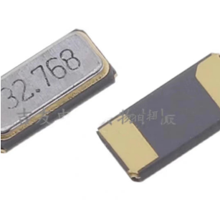
充电芯片 | TP4056X SOIC-8 | 1 | 0.65 | 优信电子 | 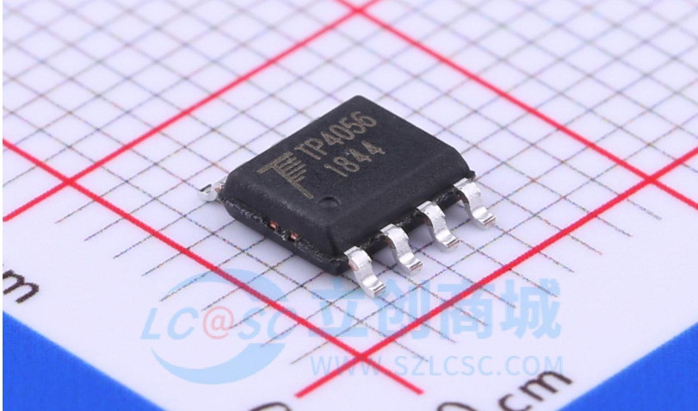
TYPE-C | Type-C母座16P | 1 | 0.4 | 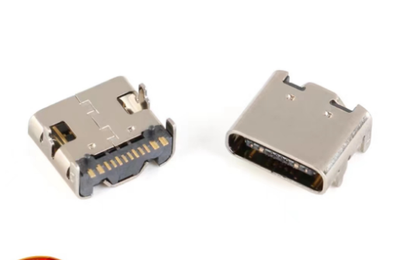 优信电子
复位按键 | 小龟轻触开关 | 1 | 0.04 | 吉友电子 | 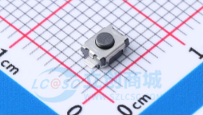
电源开关 | 5.8*5.8MM自锁 开关90度弯脚 | 1 | 0.65 | 思诚达 | 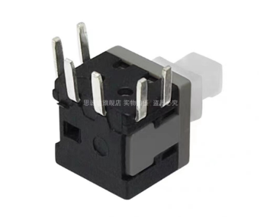
LDO | XC6206P332MR | 1 | 0.08 | 优信电子 | 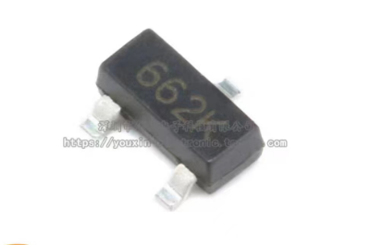
排针 | 4P正弯 间距2.54 | 1 | 0.05 | 电子元件大全IC 继电器... | 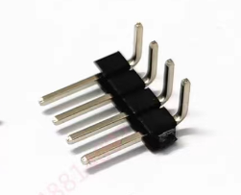
舵机母座 | SH1.25 3Pin卧贴 | 2 | 0.06 | 芯鸿诺电子 | 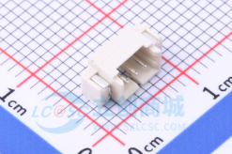
电池母座 | SH1.25 2Pin卧贴 | 1 | 0.05 | 芯鸿诺电子 | 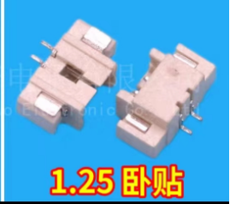
钮子母座 | SH1.25 2Pin卧贴 | 1 | 0.05
舵机公接头 | SH1.25 3Pin公头 | 1 | 0.16 | 芯鸿诺电子 | 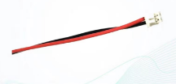 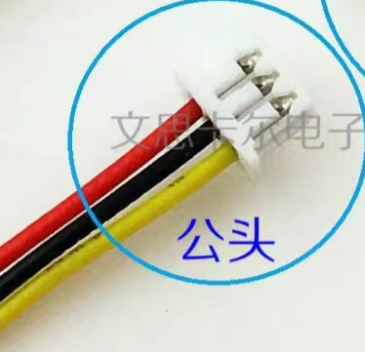
钮子公接头 | SH1.25 2Pin公头 | 1 | 0.11
舵机 | MG90S | 2 | 22.4 | zave旗舰店 | 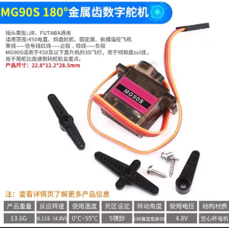
电池 | 3.7v锂电池102540 | 1 | 12.6 | 科祥威数码 | 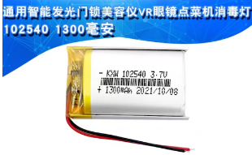
钮子开关 | MTS-102钮子开关 | 1 | 0.95 | 电子爱好者之家 | 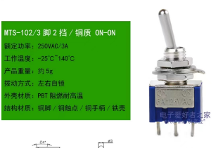
螺丝螺母等配件 请查看开源文件的清单

